DINCO 2020
 |  |  |  |  | PROCESO DE GESTIÓN DOCUMENTAL |  |  |  |  |  |  |  |  | POLICÍA NACIONAL
Código:1GD-FR-0020
Fecha: 04/07/2018 |  |  |  |  | DIAGNÓSTICO INTEGRAL PARA LOS ARCHIVOS DE LA POLICÍA NACIONAL
Versión: 0

CIUDAD: Bogotá |  |  |  |  |  |  |  | FECHA ELABORACIÓN DEL DIAGNÓSTICO |  |  |  |  |  |  | 8 |  | 9 |  |  | 2021
RESPONSABLE DEL DILIGENCIAMIENTO: Intendente DAVID RICARDO AVENDAÑO HERNANDEZ
A. IDENTIFICACIÓN
CÓDIGO Y NOMBRE DE LA UNIDAD: 14 DIRECCION DE INCORPORACION
FECHA DE CREACIÓN DE LA UNIDAD: 23 / 11 /2006 |  |  |  |  |  |  |  | ACTO ADMINISTRATIVO DE CREACIÓN DE LA UNIDAD: DECRETO 4222 DEL 23/11/2006
DIRECCIÓN DE LA UNIDAD: TRANSVERSAL 33 47 A 35 SUR |  |  |  |  |  |  |  | ACTO ADMINISTRATIVO VIGENTE DE LA UNIDAD: RESOLUCION 04940 DEL 09/11/2015
CORREO ELECTRÓNICO DE LA UNIDAD: DINCO.JEFAT@POLICIA.GOV.CO |  |  |  |  |  |  |  | TELÉFONO: 5169333 |  |  |  |  |  |  |  | IP: 50200
A.1 DIRECTOR, COMANDANTE O JEFE DE LA UNIDAD:
NOMBRE: |  |  | NICOLAS ALEJANDRO ZAPATA RESTREPO
GRADO: |  |  | CORONEL
CARGO: |  |  | DIRECTOR DE INCORPORACIÓN
TIEMPO EN EL CARGO: |  |  | 8 MESES 0 DIAS
A.2 ADMINISTRACIÓN DEL ARCHIVO
Jefe Grupo de Gestión Documental
NOMBRES Y APELLIDOS: DAVID RICARDO AVENDAÑO HERNANDEZ |  |  |  |  |  |  |  | CAPACITACIÓN O CURSOS EN GESTIÓN DOCUMENTAL Y ARCHIVÍSTICA
GRADO: INTENDENTE |  |  |  |  |  |  |  | 1 | CURSO ORGANIZACIÓN DOCUMENTAL EN EL ENTORNO LABORAL
CARGO: JEFE GESTION DOCUMENTAL |  |  |  |  |  |  |  | 2 | CURSO REDACCION DE DOCUMENTOS ORGANIZACIONALES
TIEMPO EN EL PROCESO DE GESTIÓN DOCUMENTAL (1 año o meses 20 dias) |  |  |  |  |  |  |  | 3
TIEMPO EN LA INSTITUCIÓN (17 años 0 meses 3 dias ) |  |  |  |  |  |  |  | 4
CORREO INSTITUCIONAL david.avendano@correo.policia.gov.co |  |  |  |  |  |  |  | 5
No. CELULAR |  |  |  |  |  |  |  | 6
No IP DE LA OFICINA Y/O GRUPO 5169333 ext 50205 |  |  |  |  |  |  |  | 7
CONDICIÓN MÉDICO LABORAL APTO |  |  |  |  |  |  |  | 8
Funciones del Jefe Grupo de Gestión Documental
1 | Supervisar el trámite en las ventanillas únicas de la documentación oficial a través de mecanismos para que se garantice el manejo expedito y controlado de la correspondencia.
2 | Verificar el cumplimiento a los lineamientos del proceso de gestión documental, respecto al control de registros para que se ejecuten las directrices y regulaciones de los entes competentes.
3 | Supervisar la ejecución del procedimiento archivo central con el fin de garantizar la disponibilidad e integridad de los activos de información para la consulta.
4 | Proyectar las modificaciones o actualizaciones de las tablas de retencion documental cuando se requiera, para el tramite respectivo ante el comité de archivo de la unidad.
5
6
7
Responsable Archivo Central
NOMBRES Y APELLIDOS: |  |  |  |  |  |  |  | CAPACITACIÓN O CURSOS EN GESTIÓN DOCUMENTAL Y ARCHIVÍSTICA
GRADO: |  |  |  |  |  |  |  | 1 | NO SE CUENTA CON PERSONAL PARA ESTE CARGO
CARGO: |  |  |  |  |  |  |  | 2
TIEMPO EN EL PROCESO DE GESTIÓN DOCUMENTAL (Años, Meses, Días) |  |  |  |  |  |  |  | 3
TIEMPO EN LA INSTITUCIÓN (Años, Meses, Días) |  |  |  |  |  |  |  | 4
CORREO INSTITUCIONAL |  |  |  |  |  |  |  | 5
No. CELULAR |  |  |  |  |  |  |  | 6
No IP DE LA OFICINA Y/O GRUPO |  |  |  |  |  |  |  | 7
CONDICIÓN MÉDICO LABORAL |  |  |  |  |  |  |  | 8
Funciones del Responsable Archivo Central
1 | N/A
2 | N/A
3 | N/A
4 | N/A
5 | N/A
6 | N/A
7
TALENTO HUMANO
GRADO | APELLIDOS Y NOMBRES |  |  | CÉDULA | CARGO ACTUAL | No. De Celular | TIEMPO DE SERVICIO EN LA UNIDAD |  |  | TIEMPO EN EL PROCESO DE GESTIÓN DOCUMENTAL |  |  | NIVEL ACADÉMICO |  |  |  |  | CONDICIÓN MÉDICO LABORAL
 |  |  |  |  |  |  | Años | Meses | Días | Años | Meses | Días
SI | ROMERO POVEDA JOSE FERNANDO |  |  |  | RESPONSABLE ARCHIVO |  | 2 | 5 | 3 | 2 | 5 | 3 | TÉCNICO |  |  |  |  | APTO
APA10 | JIMENEZ MONTAÑA RUTH EDITH |  |  |  | AUXILIAR PARA APOYO DE SEGURIDAD |  | 12 | 10 | 29 | 0 | 7 | 6 | TÉCNICO |  |  |  |  | APTO

A.3 NIVEL Y TIPO DE ARCHIVO
NIVEL DE LA UNIDAD |  |  |  | Asesor |  | Control |  | Operativo |  |  |  | Administrativo |  |  |  |  | Docente
 |  |  |  |  |  |  |  |  |  |  |  | X
JURISDICCIÓN |  |  |  | Dirección |  |  | Oficina Asesora |  |  | Región |  | Metropolitana |  | Departamento |  |  | Escuela de Policía |  |  |  | Centro de Instrucción
 |  |  |  | X
MISIÓN DE LA UNIDAD |  |  |  | La Dirección de Incorporación de la Policía Nacional tiene como misión, gerenciar el proceso de selección e incorporación, eligiendo el mejor talento humano del país, así como el personal uniformado que cumpla con las competencias y perfiles requeridos en las diferentes especialidades del servicio policial, para prestar un servicio de calidad a la comunidad, de acuerdo con la planta autorizada por el Gobierno Nacional.
SISTEMA DE ARCHIVO |  |  |  | Centralizado |  |  |  |  |  |  | Descentralizado
 |  |  |  | X
CLASES DE ARCHIVOS |  |  |  | Archivo de Gestión |  | Archivo de Central |  | Archivo Intermedio |  |  | Archivo Histórico |  |  | Número de Depósitos
 |  |  |  | X |  | X |  |  |  |  |  |  |  | 1
NUMERO DE DEPENDENCIAS |  |  |  | Operativas |  |  |  |  |  |  |  | Administrativas
 |  |  |  |  |  |  |  |  |  |  |  | 17
SERVICIOS QUE PRESTA |  |  |  | EL GRUPO DE GESTIÓN DOCUMENTAL - ARCHIVO CENTRAL PRESTA LOS SIGUIENTES SERVICIOS
 |  |  |  | 1 | Asesorías y Acompañamientos |  |  |  |  | Periodicidad |  | Semanal | Cantidad |  | 3 | Origen |  | Interno
 |  |  |  | 2 | Prestamos y Consultas de Documentos |  |  |  |  |  |  | Mensual |  |  | 2 |  |  | Interno
 |  |  |  | 3 | Asesorías y Acompañamientos |  |  |  |  |  |  | Semanal |  |  | 25 |  |  | Interno
 |  |  |  | 4 | Requerimientos / Solicitudes |  |  |  |  |  |  | Semanal |  |  | 25 |  |  | Interno
 |  |  |  | 5
 |  |  |  | 6
 |  |  |  | 7
 |  |  |  | PROCESOS TÉCNICOS DE REPROGRAFÍA DESARROLLADOS
 |  |  |  | DIGITALIZACIÓN | Unidad de Conservación | Periodicidad | Cantidad | MICROFILMACIÓN |  |  | Soporte |  |  |  | Periodicidad |  |  | Cantidad
 |  |  |  |  | No Aplica | No Aplica | No Aplica |  |  |  | No Aplica |  |  |  | No Aplica |  |  | No Aplica
 |  |  |  |  | Almacenamiento y Administración
 |  |  |  |  | GECOP
A.4 PRESUPUESTO ANUAL DEL ARCHIVO
PROPIO: ________________________________________________________ |  |  |  |  | ASIGNADO POR LA DEPENDENCIA: ___________________________________ |  |  |  | SEGÚN NECESIDADES: X |  |  |  |  |  |  | OTRO: ________________________________________
ASIGNACIÓN DE RUBROS PARA EL ARCHIVO: |  |  |  |  |  |  |  |  | x
Materiales de consumo: |  |  |  |  |  |  |  |  | x
Personal: |  |  |  |  |  |  |  |  | x
Proceso de Reprografía (Digitalización o Microfilmación) (Insumos) |  |  |  |  |  |  |  |  | x
Conservación o Preservación: |  |  |  |  |  |  |  |  | SISTEMA DETECCIÓN DE INCENDIOS ($32.000.000)
Mantenimiento: |  |  |  |  |  |  |  |  | x
Capacitación: |  |  |  |  |  |  |  |  | x
Equipos: |  |  |  |  |  |  |  |  | x
Organización: |  |  |  |  |  |  |  |  | x
Otro (cual): |  |  |  |  |  |  |  |  | MENSAJERIA Y CORRESPONDENCIA ($ 12.000.000)

ASPECTOS A TENER EN CUENTA
Los edificios y locales destinados como sedes de archivos deberán cumplir con las condiciones de edificación, almacenamiento, medio ambiental, de seguridad y de mantenimiento que garanticen la adecuada conservación de los acervos documentales (Acuerdo 049 del 05/05/2000 "Por el cual se desarrolla el artículo 61 del capítulo 7º de conservación documentos el reglamento general de archivos sobre "condiciones de edificios y locales destinados a archivos".)
...
B1. DATOS GENERALES Y UBICACIÓN DEL DEPÓSITO DE ARCHIVO
B.5 EQUIPOS Y ENSERES
Accesorio |  |  |  |  |  | Cantidad | Accesorio |  |  |  |  | Cantidad | Accesorio |  |  |  |  |  |  | Cantidad
Cuenta con extintores CO2 (cuantos): |  |  |  |  |  | NO | Termohigrómetros |  |  |  |  | 1 | Puestos de Trabajo |  |  |  |  |  |  | 3
Cuenta con extintores Multipropósito(cuantos): |  |  |  |  |  | 2 | Equipos de Computo |  |  |  |  | 3 | Teléfonos |  |  |  |  |  |  | 2
Cuenta con extractores de aire (cuantos): |  |  |  |  |  | 2 | Escáneres |  |  |  |  | 1 | Unidades de Conservación (Cajas) |  |  |  |  |  |  | 1420
Cuenta con sensores de movimiento: |  |  |  |  |  | NO | Impresoras |  |  |  |  | 1 | Unidades de Conservación (Carpetas) |  |  |  |  |  |  | 9000
Deshumidificadores |  |  |  |  |  | NO | Fotocopiadoras |  |  |  |  | 1 | Equipos de Microfilmación |  |  |  |  |  |  | 0
Otros, cuales?
EVIDENCIA FOTOGRÁFICA
SE DEBERÁ ANEXAR FOTOGRAFÍAS QUE DEN CUANTA DE LAS CONDICIONES TÉCNICAS MÍNIMAS QUE PRESENTA LA ESTRUCTURA DEL ARCHIVO, EQUIPAMIENTO Y MOBILIARIO, ESTANTERÍA, SEÑALÉTICA Y SEGURIDAD, LAS ÁREAS COLINDANTES Y EL ESTADO DE LA INFORMACIÓN ADMINISTRADA POR LA UNIDAD
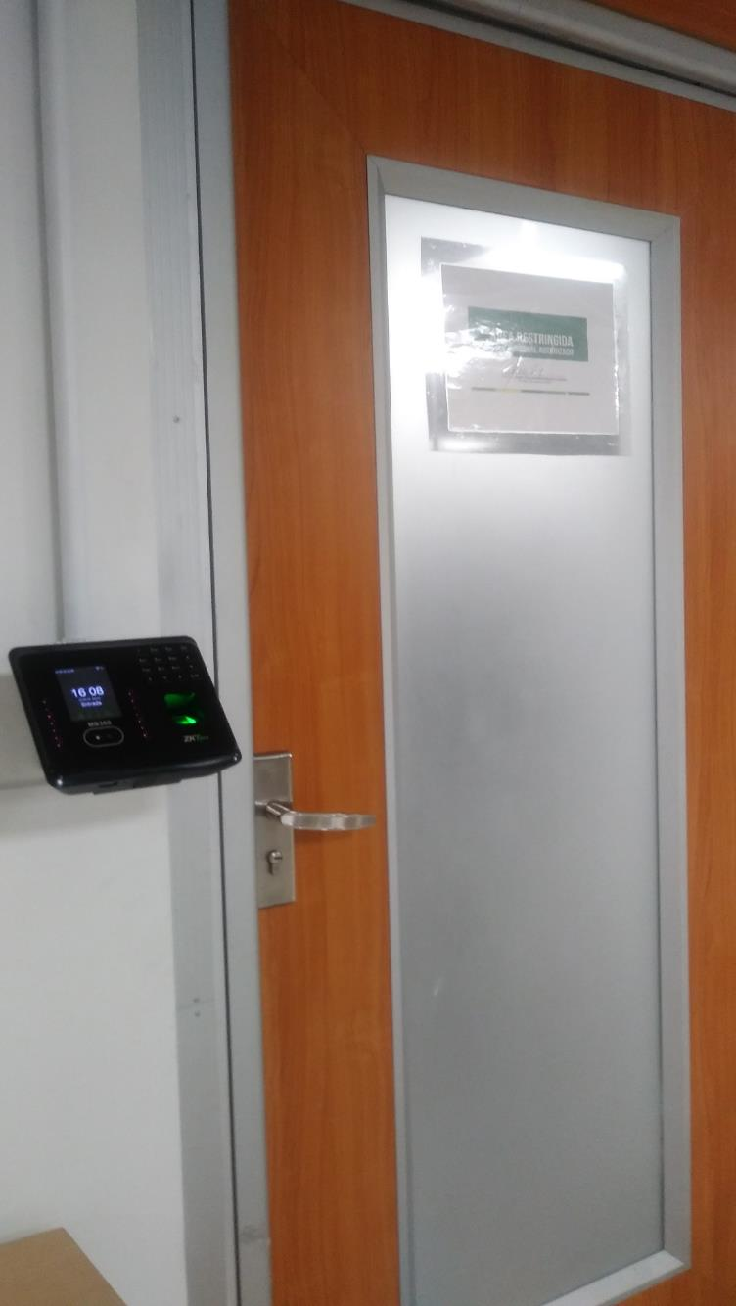
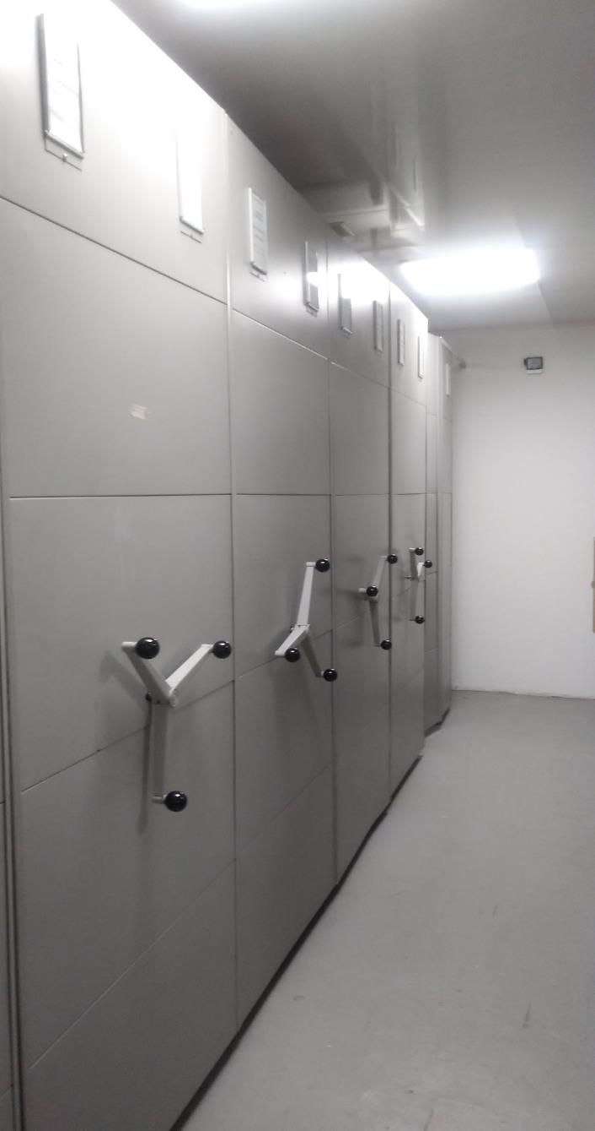
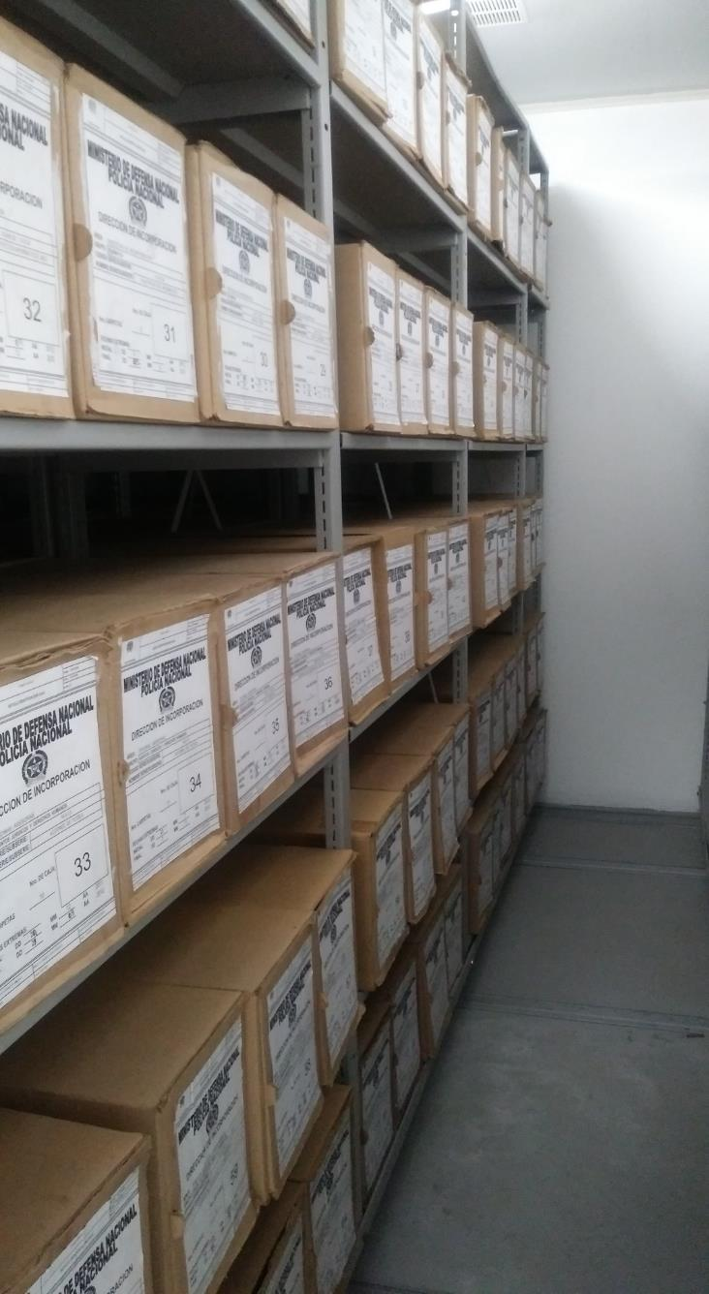
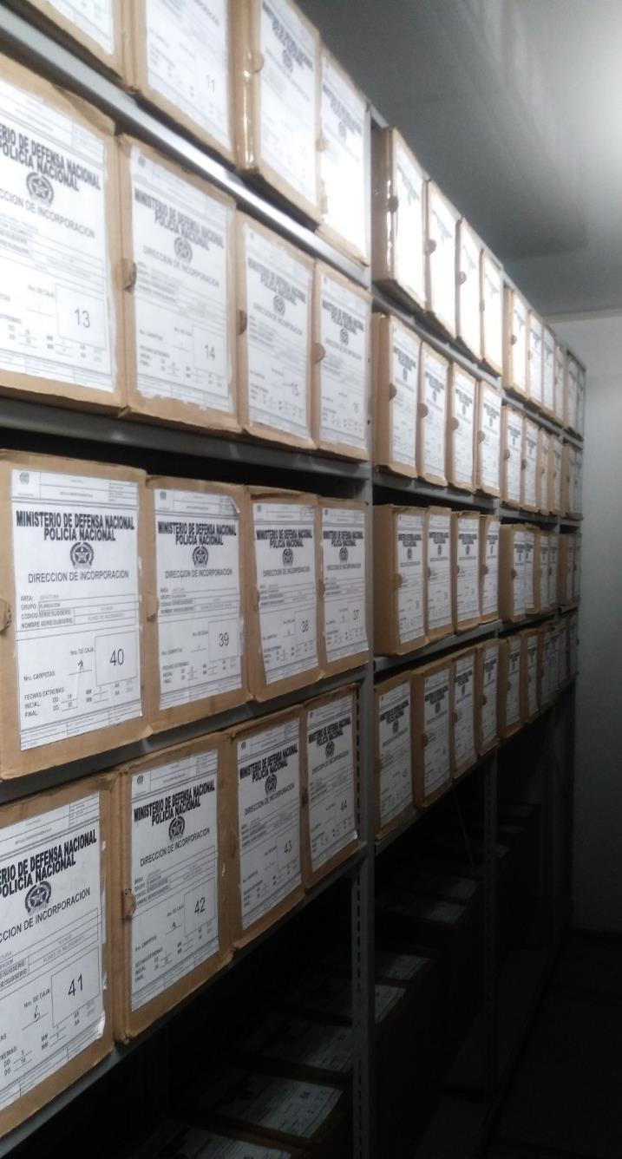
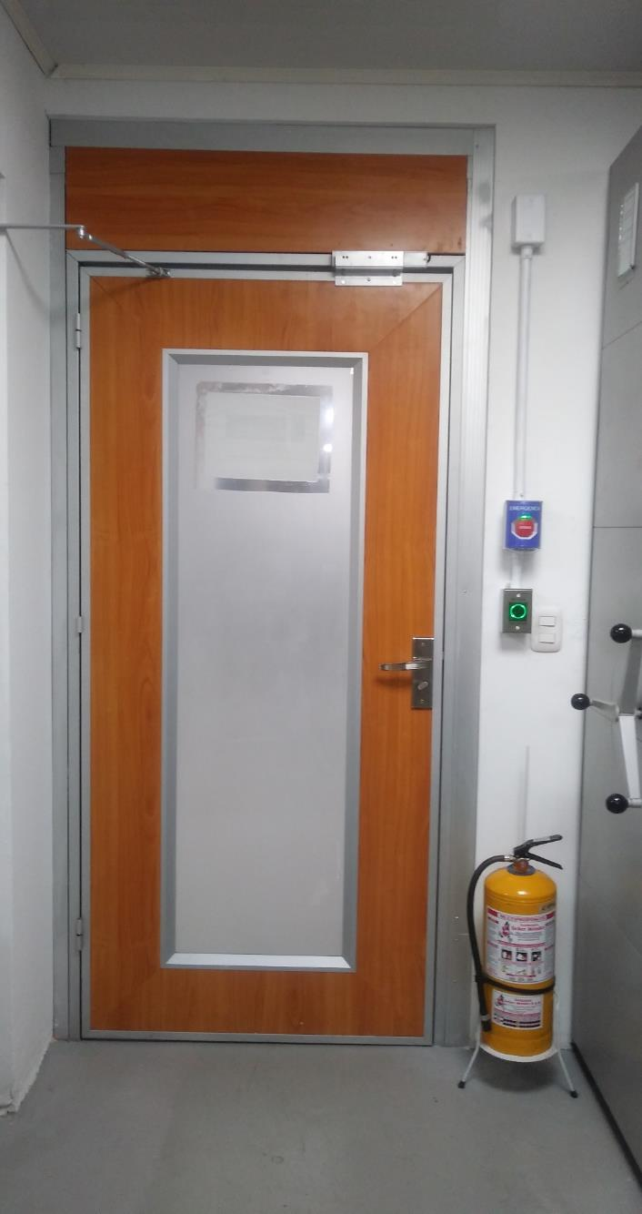

C. CARACTERÍSTICAS DE LA DOCUMENTACIÓN
IDENTIFICACIÓN DEL FONDO ACUMULDADO O DOCUMENTAL
UNIDAD POLICIAL |  |  |  |  | DIRECCION DE INCORPORACION |  |  |  | DEPENDENCIA PRODUCTORA: |  |  |  | GESTION DOCUMENTAL
ACERVO DOCUMENTAL
Fechas Extremas Acervo Documental |  |  |  | Cantidades de Unidades de Conservación Cajas |  | Cantidad Soporte Documental
Fecha Inicial |  |  |  |  |  | Archivo de Gestión | Papel (carpetas) | Análogo | Digital | Planos | Libros | Videos | Fotografías |  | Cintas |  | Microfilmes |  | Magnéticos y ópticos |  | Pergaminos
fecha final
Fecha Inicial |  |  |  |  |  | Archivo Central | Papel (carpetas) | Análogo | Digital | Planos | Libros | Videos | Fotografías |  | Cintas |  | Microfilmes |  | Magnéticos y ópticos |  | Pergaminos
fecha final |  |  |  |  |  |  |  | 0 | 0 | 0 | 0 | 0 | 0 |  | 0 |  | 0 |  | 0 |  | 0
Fecha Inicial |  | dia: | año: |  |  | Archivo Intermedio | Papel (carpetas) | Análogo | Digital | Planos | Libros | Videos | Fotografías |  | Cintas |  | Microfilmes |  | Magnéticos y ópticos |  | Pergaminos
...

